說明
功能 |  | 參照SHEET
1 | 輸入公環號碼，自動帶入公環材質 | [鴿子配對表]
2 | 輸入模組啟動時間，自動帶入放飛時間，目前預設壓籠 +10分鐘 | [公式對照表]
3 | TTFF依照公式計算後，會自動帶入定位狀態和判定的結果 | [公式對照表]
4 | 輸入資料後，到樞紐分析表重新整理即可更新資料，依照需求來拉數據
5 | 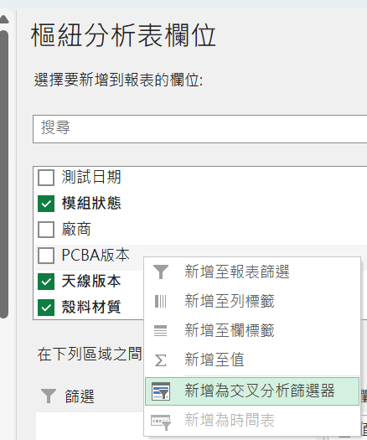 樞紐分析表可以將資料表的欄位轉為交叉篩選器，篩選想看到的特定項目
6 | 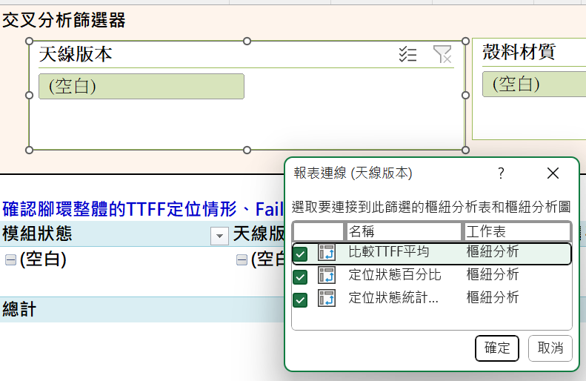 最上方的交叉篩選器按右鍵點報表連線，打勾所有樞紐分析表，就可以透過篩選器來變化表格
7 | 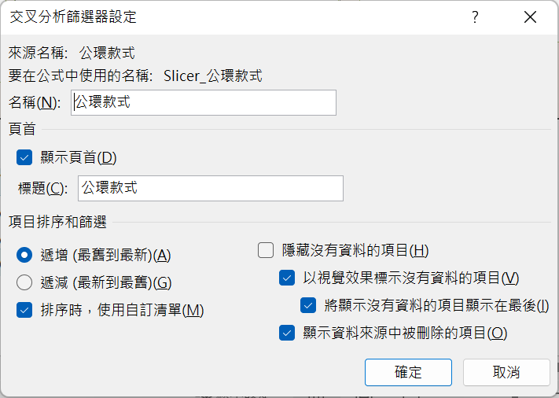 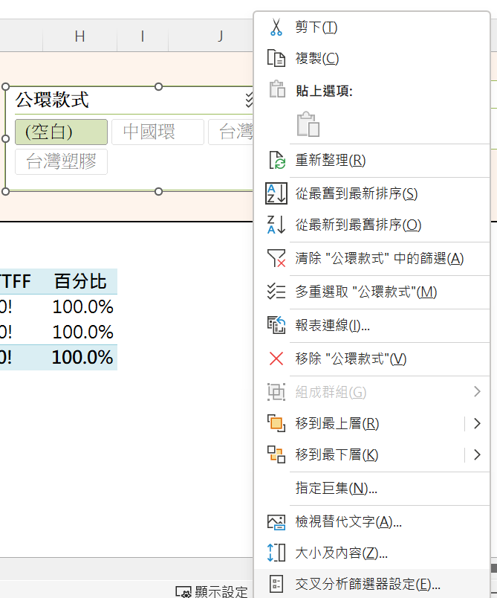 發現交叉篩選器的項目有反色等問題，代表還有已經刪掉的紀錄，按右鍵選交叉篩選器設定，將顯示資料來源中被刪除的項目，取消打勾
8

